PART CD
Danby Model: DUFM085A2BSLDD / DUFM085A4BSLDD
Factory Model:
Effective Date:
Revision: | DUFM085A2BSLDD | DUFM085A4BSLDD
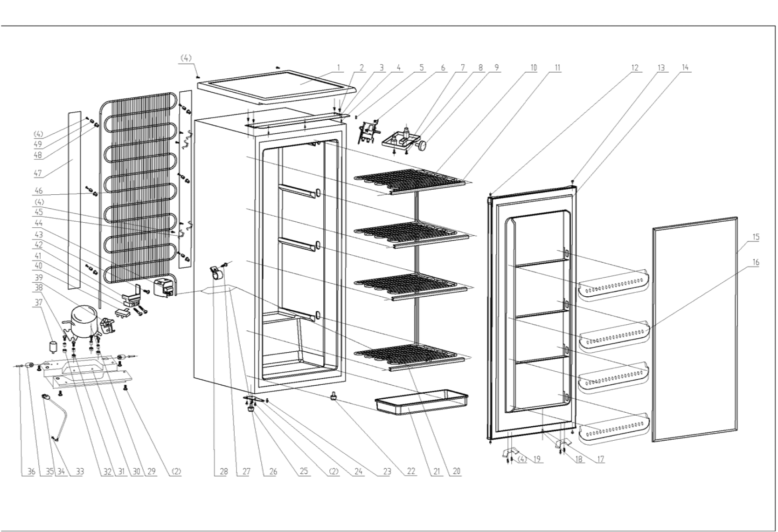
NO | PART NUMBER |  | PART DESCRIPTION (ENG) | QTY | PARTS SPECIFICATION | Notes
1 | 1.25.02.01.08.009 |  | Worktop(black) | 1 | ABS,black
2 | 1.05.03.03.002 |  | Hinge Screw Assy(6*14) | 11 | Screw, M6X14 | Special Order
3 | 3.2.02.11.017 |  | Upper Hinge(black) | 1 | t1.5/Q235A , black
4 | 1.05.01.02.008R |  | 845 ST Screw(4.2*13) | 19 | 845 self-tapping 4.2X13 | Special Order
5 | 1.05.06.08.013 |  | Upper Door Axis | 1 | 1Cr18Ni9
6 | 1.03.02.01.077 |  | Thermostat | 1 | WPF29R-LⅡ(E)（NWPF29R-102-422）
7 | 1.02.11.02.003 |  | Thermostat Cover(white) | 1 | ABS, white
8 | 1.05.02.02.010 |  | 845 SS Screw(4.2*13) | 2 | ST4.2X13 | Special Order
9 | 1.25.02.09.03.028 |  | Thermostat Knob | 1 | ABS, white
10 | 1.05.20.01.029 | 1.05.20.01.028 | Evaporator | 1 | BD232 | Special Order
11 | 1.02.02.17.016 |  | Top Evaporator Shelf Trim | 1 | PVC, white
12 | 1.02.09.02.013 |  | Hinge Stand | 2 | ABS, black
13 | 1.25.02.12.03.007 |  | Hinge Plug(Door, black) | 2 | ABS,black
14 | 3.2.05.1.473 |  | Door Assy(JC580) | 1 | JC580
15 | 1.05.35.03.118 |  | Door Gasket(light grey)-Push | 1 | carbon black
16 | 1.25.02.03.15.025 |  | Door Shelf | 4 | ABS, white
17 | 1.02.09.03.010 |  | Valve Block | 1 | PP, white | Special Order
18 | 1.02.09.03.011 |  | Valve Plate | 1 | PP, white | Special Order
19 | 3.2.02.32.007 |  | Projection for Shelf | 2 | t2.5/Q235-A, black | Special Order
20 | 1.02.02.17.017 |  | Front Evaporator Shelf Trim | 3 | PVC, white
21 | 1.25.02.03.04.038 |  | Drip Tray(white) | 1 | ABS, white
22 | 1.25.02.12.06.014 |  | BCD311 Adjustable Foot | 1 | polyamide 1010, black
23 | 1.05.05.09.002 |  | Bottom Hinge Axis | 1 | 1Cr18Ni9
24 | 3.2.02.12.016 |  | Bottom Hinge(black) | 1 | t2.5/Q235-A, black
25 | 1.25.02.12.06.023 |  | BCD188 Adjustable Foot | 1 | polyamide 1010, black
26 | 1.03.30.03.013 |  | Filter | 1 | BCD258WA.3.0
27 | 1.05.01.02.014R |  | 845 ST Screw(3.9*9.5F) | 1 | 845 Self-tapping 3.9X9.5F | Special Order
28 | 1.05.05.01.015 |  | Filter Support | 1 | B-0.5/08F galvanized plate | Special Order
29 | 1.03.01.01.237 |  | Compressor | 1 | EZ55H1Y | Special Order
30 | 3.2.02.07.045 |  | Compressor Support(black) | 1 | t1.5/Q235A, black | Special Order
31 | 1.03.01.01.237A |  | Compressor Sleeve | 4 | Natural rubber, black | Special Order
32 | 1.03.01.01.237B |  | Compressor Rubber Washer | 4 | rubber, black | Special Order
33 | 1.05.03.01.001 |  | Earthing Screw | 1 | GB/T818 4×8 T2 | Special Order
34 | 1.01.01.01.210R |  | Power Supply Cord Assy | 1 | E465601 XYP-204 SJT 18AWG×3C | Special Order
35 | 1.02.09.02.029 |  | Wheel | 2 | PP, black
36 | 1.05.05.09.004 |  | Axle | 2 | 45#steel
37 | 1.03.01.01.237C |  | Capacitor | 1 | 8.0μF
38 | 1.03.01.01.237D |  | Compressor Screw(M6*28) | 4 | M6×28 | Special Order
39 | 1.03.01.01.237PTC |  | PTC Starter | 1 | QP2-4R7
40 | 1.03.01.01.237F |  | OLP | 1 | DRB25T61A1
41 | 1.03.01.01.237L |  | Wire Clamp | 1 | PC, black | Special Order
42 | 1.03.01.01.237M |  | Wire Clamp Screw(ST3.5*19) | 2 | ST3.5×19 | Special Order
43 | 1.03.01.01.237K |  | Fixing Screw(M4*8) | 1 | M4×8 | Special Order
44 | 1.03.01.01.237G |  | Cover | 1 | PC, black | Special Order
45 | 1.05.05.01.017 |  | Condenser Bracket | 4 | 1.2 galvanized plate
46 | 1.05.21.01.014 |  | Condenser | 1 | BCD258 | Special Order
47 | 3.2.02.30.009 |  | Condenser Protective Plate | 2 | t0.5/08F, black
48 | 1.25.02.06.11.046 |  | Condensor Inner Protect Sleeve | 6 | ABS, black
49 | 1.25.02.06.11.047 |  | Condensor Outer Protect Sleeve | 6 | ABS, black

